箱唛扫码
Factory name (工厂名称)
PO. Number(订单号) | 补单
Style Code.(款号) | 8781-080
Product Code.(产品编号) | RECYCLE CARE LABEL RECYCLE COMPONENT LABEL | Carton No.(箱号):
Inner Packages(包装方式） | 2000pcs/ bundle | 1/1
SIZE/qty (尺码/数量) | 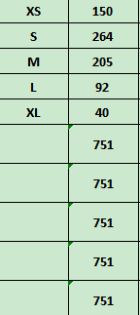
Carton Dimension（箱规） | 20*20*30 | Country of Origin：
Gross Weight（毛重） | 1kg | Made In China
Net Weight（净重） | 0.6kg
Remark（备注）

08781080122012
08781080122029
08781080122036
08781080122043
08781080122050
08781080122012
08781080122029
08781080122036
08781080122043
08781080122050

